KOSTNAD RYDDETRÆR
Forhåndsrydding ved hovedhogst |  |  |  |  | Versjon 4.2 |  | 2020-08-14

Hva er et ryddetre?

Ryddetrær er trær som ikke har blitt fjernet under ungskogpleie eller tynning, eller kan ha vokst opp senere. Uansett utgjør de en kostnad nå ved hovedhogsten:
– De kan skjæres ned eller dras opp med hogstmaskinaggregatet
– Noen av dem kan opparbeides til tømmer (se faktaboks til høyre)
Små trær er dyre å opparbeide!
F.eks. trær med 7,5 cm i brysthøyde:
• Produksjon hogstmaskin : ==> 2,5 m³ pr time (G₀-time)
• Kostnad hogstmaskin : ==> 540 kr pr m³ (omregnet til G₁₅-time)
Skal også kjøres fram:
• Kostnad lassbærer (estimert) : 60 kr pr m³ (G₁₅-time)
Sum kostnad = 600 kr pr m³
– Feltet kan forhåndsryddes (se film nedenfor)
– De som ikke er til heft blir stående

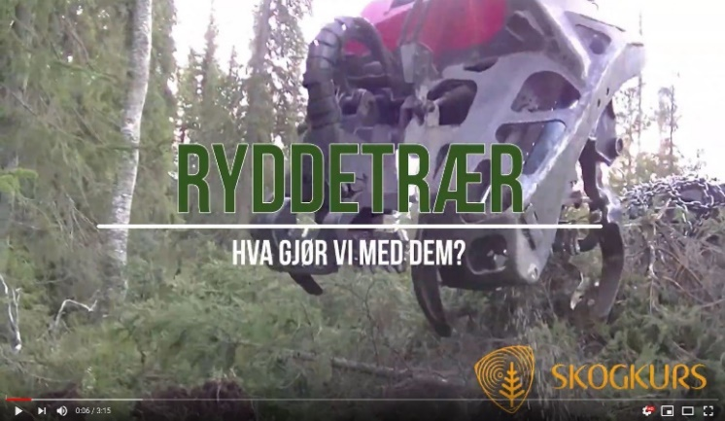

Hvor mye kan vi bruke på forhåndsrydding?

Forutsetninger |  |  |  |  |  |  |  | Kostnader
Volum pr dekar | i | 20 | m³ |  |  | Andel av ryddetrærne som opparbeides til tømmer: | i | 15%

Antall tømmertrær pr dekar (over 8 cm b.h.) | i | 90 | tre/da |  |  | Nyttbart volum pr dekar: |  | 20.5 | m³ u.b.

Antall ryddetær (maks 8 cm b.h.) | i | 200 | stk |  |  | Middeldimensjon i uttaket: | 0.170 |  | m³ u.b.

Massevirkepris |  | 300 | kr/m³ | Hogstmaskinrydding av ryddetrær (ikke opparbeiding): |  |  |  | 157 | kr/dekar

Hogstmaskin timekostnad |  | 1420 | kr/G15-time |  |  | Opparbeiding og framkjøring av de største ryddetrærne: |  | 271 | kr/dekar

TIPS!
Forhåndsrydding bør skje senest året før hogst. Da vil snøen klemme ned det som blir skåret løs.
 |  |  |  |  |  | Verdien av opparbeidede ryddetrær: |  | -135 | kr/dekar

 |  | Dette kan du investere i forhåndsrydding: |  |  |  |  | 293 |  | kr/dekar

 |  |  |  |  |  | Ryddetrærnes kostnad pr m³ tømmer: |  | 15 | kr/m³

Vi ønsker å gjøre denne kalkulatoren bedre. Har du kommentarer; - send dem til post@skogkurs.no
Kalkulatoren er lagd av Skogkurs i prosjektet "Opplæringspakke i kostnadskalkulasjon" og finansiert av Skogbrukets verdiskapingsfond og Landbrukets utviklingsfond. En mer fullstendig kalkulator (Excel-basert) kan lastes ned fra Skogkurs's hjemmeside "Produktivitets- og kostnadskalkulator".

